2.Pivot VC
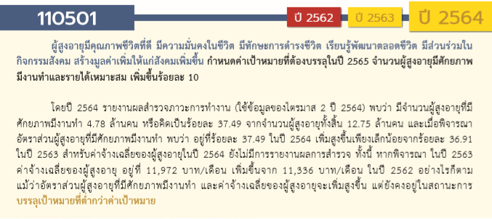
องค์ประกอบ/ปัจจัย | รวมจำนวนโครงการทั้งหมด
110501V01 | 37
110501F0101 | 18
110501F0102 | 17
110501F0103 | 2
110501V02 | 45
110501F0201 | 39
110501F0202 | 6
110501V03 | 15
110501F0301 | 9
110501F0302 | 6
110501V04 | 44
110501F0401 | 12
110501F0402 | 32
110501V05 | 52
110501F0501 | 30
110501F0502 | 4
110501F0503 | 7
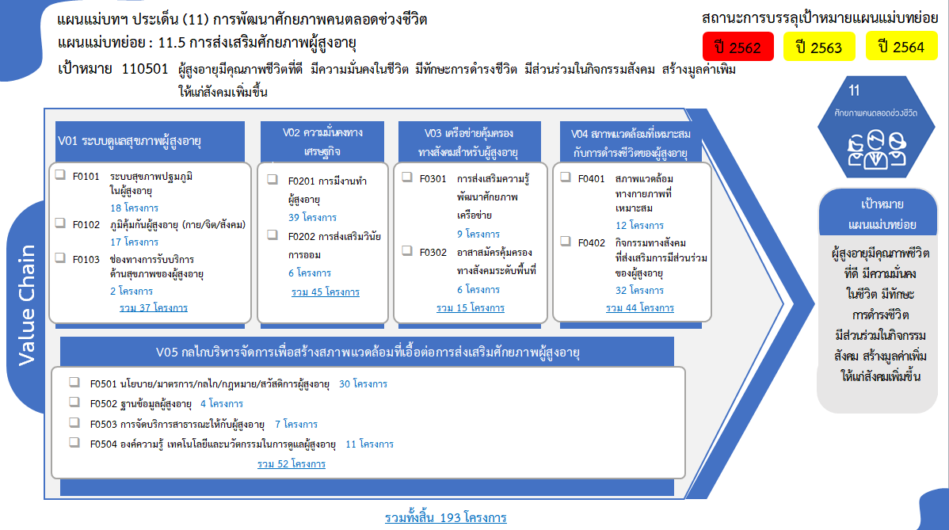
110501F0504 | 11
ไม่สอดคล้องกับ V และ F ใด | 3
F00 | 3
รวมจำนวนโครงการทั้งหมด | 196
*F00 หมายถึงโครงการไม่สอดคล้องกับองค์ประกอบและปัจจัยใดของเป้าหมายแผนแม่บทย่อย

 |  | หมายเหตุ: n* หมายถึง โครงการเพื่อขับเคลื่อนการบรรลุเป้าหมายตามยุทธศาสตร์ชาติ ประจำปีงบประมาณ พ.ศ. 2566

โครงการที่ไม่สอดคล้องกับองค์ประกอบและปัจจัยใดของเป้าหมายแผนแม่บทย่อย จำนวน 3 โครงการ

4.รวม
โครงการภายใต้เป้าหมายแผนแม่บทย่อย: 110501 ผู้สูงอายุมีคุณภาพชีวิตที่ดี มีความมั่นคงในชีวิต มีทักษะการดำรงชีวิต มีส่วนร่วมในกิจกรรมสังคม สร้างมูลค่าเพิ่มให้แก่สังคมเพิ่มขึ้น
กรุณา Log in เข้าระบบ eMENSCR ก่อนดำเนินการ Click ที่ link โครงการนั้น ๆ
หมายเหตุ : หากไม่ Login จะไม่สามารถดูรายละเอียดโครงการได้
โครงการที่ปรากฎเป็นโครงการที่ผ่านการอนุมัติจากผู้บริหาร (M7) ของหน่วยงานเท่านั้น (ข้อมูล ณ เดือนมีนาคม 2565)

โครงการ/การดำเนินงาน | ชื่อโครงการ / การดำเนินงาน | ปีงบประมาณ | วันที่เริ่มต้นโครงการ | วันที่สิ้นสุดโครงการ | หน่วยงานระดับกองหรือเทียบเท่า | หน่วยงานระดับกรมหรือเทียบเท่า | หน่วยงานระดับกระทรวงหรือเทียบเท่า | ประเภทโครงการ | องค์ประกอบ | ปัจจัย
จัดกิจกรรมศูนย์ดูแลครู่และบุคลากรทางการศึกษาผู้สูงอายุจังหวัดศรีสะเกษ | จัดกิจกรรมศูนย์ดูแลครู่และบุคลากรทางการศึกษาผู้สูงอายุจังหวัดศรีสะเกษ | 2560 | มิถุนายน 2560 | มิถุนายน 2562 | สำนักงาน สกสค. จังหวัดศรีสะเกษ | สำนักงานคณะกรรมการส่งเสริมสวัสดิการและสวัสดิภาพครูและบุคลากรทางการศึกษา | กระทรวงศึกษาธิการ |  | 110501V05 | 110501F0501
มุทิตาจิต ประจำปีงบประมาณ 2562 | มุทิตาจิต ประจำปีงบประมาณ 2562 | 2561 | มิถุนายน 2561 | กันยายน 2562 | กองกลาง | มหาวิทยาลัยราชภัฏจันทรเกษม | กระทรวงการอุดมศึกษา วิทยาศาสตร์ วิจัยและนวัตกรรม |  | 110501V04 | 110501F0402
การเพิ่มประสิทธิภาพกองทุนการออมแห่งชาติ | การเพิ่มประสิทธิภาพกองทุนการออมแห่งชาติ | 2561 | มกราคม 2561 | ธันวาคม 2565 | กองทุนการออมแห่งชาติ | กองทุนการออมแห่งชาติ | กระทรวงการคลัง |  | 110501V05 | 110501F0501
โครงการวิจัย ความต้องการของผู้สูงอายุในการทำงานต่อและการเตรียมความพร้อมของสถานประกอบการในการจ้างงานผู้สูงอายุ | โครงการวิจัย ความต้องการของผู้สูงอายุในการทำงานต่อและการเตรียมความพร้อมของสถานประกอบการในการจ้างงานผู้สูงอายุ | 2561 | ตุลาคม 2560 | กันยายน 2561 | คณะบริหารธุรกิจ | มหาวิทยาลัยเชียงใหม่ | กระทรวงการอุดมศึกษา วิทยาศาสตร์ วิจัยและนวัตกรรม |  | 110501V02 | 110501F0201
การเสริมสร้างความรู้ความเข้าใจด้านการประกันภัย | การเสริมสร้างความรู้ความเข้าใจด้านการประกันภัย | 2561 | ตุลาคม 2560 | ธันวาคม 2563 | ฝ่ายกลยุทธ์และบริหารความเสี่ยง | สำนักงานคณะกรรมการกำกับและส่งเสริมการประกอบธุรกิจประกันภัย (คปภ.) | กระทรวงการคลัง |  | 110501V05 | 110501F0501
ความคาดหวังและความพึงพอใจของผู้สูงอายุและผู้พิการที่มีต่อการจัดการท่องเที่ยวภายใต้โครงการชุมชนต้นแบบอารยสถาปัตย์เกาะเกร็ด จังหวัดนนทบุรี | ความคาดหวังและความพึงพอใจของผู้สูงอายุและผู้พิการที่มีต่อการจัดการท่องเที่ยวภายใต้โครงการชุมชนต้นแบบอารยสถาปัตย์เกาะเกร็ด จังหวัดนนทบุรี | 2561 | ตุลาคม 2560 | ตุลาคม 2561 | สถาบันวิจัยและพัฒนา | มหาวิทยาลัยราชภัฏธนบุรี | กระทรวงการอุดมศึกษา วิทยาศาสตร์ วิจัยและนวัตกรรม |  | 110501V04 | 110501F0402
การพัฒนาอารยสถาปัตย์เพื่อพัฒนาคุณภาพชีวิตของผู้สูงอายุในชุมชนเขตธนบุรี กรุงเทพมหานคร | การพัฒนาอารยสถาปัตย์เพื่อพัฒนาคุณภาพชีวิตของผู้สูงอายุในชุมชนเขตธนบุรี กรุงเทพมหานคร | 2561 | ตุลาคม 2560 | ตุลาคม 2561 | สถาบันวิจัยและพัฒนา | มหาวิทยาลัยราชภัฏธนบุรี | กระทรวงการอุดมศึกษา วิทยาศาสตร์ วิจัยและนวัตกรรม |  | 110501V04 | 110501F0401
โครงการฝึกอบรม “การประยุกต์ใช้นวัตกรรมวิศวกรรมชีวการแพทย์สู่ชุมชน” | โครงการฝึกอบรม “การประยุกต์ใช้นวัตกรรมวิศวกรรมชีวการแพทย์สู่ชุมชน” | 2561 | พฤศจิกายน 2560 | ธันวาคม 2560 | สถาบันวิศวกรรมชีวการแพทย์ | มหาวิทยาลัยเชียงใหม่ | กระทรวงการอุดมศึกษา วิทยาศาสตร์ วิจัยและนวัตกรรม |  | 110501V05 | 110501F0504
โครงการลงพื้นที่เยี่ยมเยือนกลุ่มผู้ใช้เครื่องตรวจจับการล้มสำหรับผู้สูงอายุและผู้ป่วยที่มีปัญหาด้านการเดิน | โครงการลงพื้นที่เยี่ยมเยือนกลุ่มผู้ใช้เครื่องตรวจจับการล้มสำหรับผู้สูงอายุและผู้ป่วยที่มีปัญหาด้านการเดิน | 2561 | ตุลาคม 2560 | กันยายน 2561 | สถาบันวิศวกรรมชีวการแพทย์ | มหาวิทยาลัยเชียงใหม่ | กระทรวงการอุดมศึกษา วิทยาศาสตร์ วิจัยและนวัตกรรม |  | 110501V05 | 110501F0504
โครงการวิจัยและนวัตกรรมเพื่อการพัฒนาสังคมและสิ่งแวดล้อม | โครงการวิจัยและนวัตกรรมเพื่อการพัฒนาสังคมและสิ่งแวดล้อม | 2562 | ตุลาคม 2561 | กันยายน 2562 | กองแผนงาน | มหาวิทยาลัยเทคโนโลยีพระจอมเกล้าพระนครเหนือ | กระทรวงการอุดมศึกษา วิทยาศาสตร์ วิจัยและนวัตกรรม |  | 110501V04 | 110501F0401
การให้บริการกู้ยืมเงินทุนประกอบอาชีพรายบุคคลและรายกลุ่ม | การให้บริการกู้ยืมเงินทุนประกอบอาชีพรายบุคคลและรายกลุ่ม | 2562 | ตุลาคม 2561 | กันยายน 2562 | กองบริหารกองทุนผู้สูงอายุ | กรมกิจการผู้สูงอายุ | กระทรวงการพัฒนาสังคมและความมั่นคงของมนุษย์ |  | 110501V03 | 110501F0301
โครงการฝึกอบรมแรงงานผู้สูงอายุเพื่อเพิ่มโอกาสในการประกอบอาชีพ ประจำปีงบประมาณ พ.ศ. 2562 | โครงการฝึกอบรมแรงงานผู้สูงอายุเพื่อเพิ่มโอกาสในการประกอบอาชีพ ประจำปีงบประมาณ พ.ศ. 2562 | 2562 | ตุลาคม 2561 | กันยายน 2562 | กองพัฒนาศักยภาพแรงงานและผู้ประกอบกิจการ | กรมพัฒนาฝีมือแรงงาน | กระทรวงแรงงาน |  | 110501V02 | 110501F0201
ข้อเสนอเชิงนโยบายด้านการส่งเสริมการมีรายได้และการมีงานทำของผู้สุงอายุตามนโยบายประชารัฐเพื่อสังคมของกระทรวงการพัฒนาสังคมและความมั่นคงของมนุษย์ | ข้อเสนอเชิงนโยบายด้านการส่งเสริมการมีรายได้และการมีงานทำของผู้สุงอายุตามนโยบายประชารัฐเพื่อสังคมของกระทรวงการพัฒนาสังคมและความมั่นคงของมนุษย์ | 2562 | ตุลาคม 2561 | กันยายน 2562 | กองมาตรฐานการพัฒนาสังคมและความมั่นคงของมนุษย์ | สำนักงานปลัดกระทรวงฯ | กระทรวงการพัฒนาสังคมและความมั่นคงของมนุษย์ |  | 110501V02 | 110501F0201
โครงการขับเคลื่อนยุทธศาสตร์ มาตรการสู่การปฏิบัติ | โครงการขับเคลื่อนยุทธศาสตร์ มาตรการสู่การปฏิบัติ | 2562 | ตุลาคม 2561 | กันยายน 2562 | กองยุทธศาสตร์และแผนงาน | กรมกิจการผู้สูงอายุ | กระทรวงการพัฒนาสังคมและความมั่นคงของมนุษย์ |  | 110501V05 | 110501F0501
งานคณะกรรมการผู้สูงอายุแห่งชาติ | งานคณะกรรมการผู้สูงอายุแห่งชาติ | 2562 | ตุลาคม 2561 | กันยายน 2562 | กองยุทธศาสตร์และแผนงาน | กรมกิจการผู้สูงอายุ | กระทรวงการพัฒนาสังคมและความมั่นคงของมนุษย์ |  | 110501V05 | 110501F0501
โครงการส่งเสริมความร่วมมือประชารัฐเพื่อการพัฒนาศักยภาพผู้สูงอายุ | โครงการส่งเสริมความร่วมมือประชารัฐเพื่อการพัฒนาศักยภาพผู้สูงอายุ | 2562 | ตุลาคม 2561 | กันยายน 2562 | กองส่งเสริมศักยภาพผู้สูงอายุ | กรมกิจการผู้สูงอายุ | กระทรวงการพัฒนาสังคมและความมั่นคงของมนุษย์ |  | 110501V03 | 110501F0301
โครงการสร้างความตระหนักและเตรียมความพร้อมรองรับสัมคมสูงอายุ | โครงการสร้างความตระหนักและเตรียมความพร้อมรองรับสัมคมสูงอายุ | 2562 | ตุลาคม 2561 | กันยายน 2562 | กองส่งเสริมศักยภาพผู้สูงอายุ | กรมกิจการผู้สูงอายุ | กระทรวงการพัฒนาสังคมและความมั่นคงของมนุษย์ |  | 110501V05 | 110501F0503
โครงการสานพลังผู้สูงวัยร่วมพัฒนาคนไทยอยู่ดีมีสุข | โครงการสานพลังผู้สูงวัยร่วมพัฒนาคนไทยอยู่ดีมีสุข | 2562 | ตุลาคม 2561 | กันยายน 2562 | กองส่งเสริมศักยภาพผู้สูงอายุ | กรมกิจการผู้สูงอายุ | กระทรวงการพัฒนาสังคมและความมั่นคงของมนุษย์ |  | 110501V02 | 110501F0201
โครงการพัฒนาศักยภาพและส่งเสริมการเรียนรู้ผู้สูงอายุในชุมชน | โครงการพัฒนาศักยภาพและส่งเสริมการเรียนรู้ผู้สูงอายุในชุมชน | 2562 | ตุลาคม 2561 | กันยายน 2562 | กองส่งเสริมศักยภาพผู้สูงอายุ | กรมกิจการผู้สูงอายุ | กระทรวงการพัฒนาสังคมและความมั่นคงของมนุษย์ |  | 110501V05 | 110501F0501
ส่งเสริมการเรียนรู้และฝึกอบรมด้านผู้สูงอายุ | ส่งเสริมการเรียนรู้และฝึกอบรมด้านผู้สูงอายุ | 2562 | ตุลาคม 2561 | กันยายน 2562 | กองส่งเสริมศักยภาพผู้สูงอายุ | กรมกิจการผู้สูงอายุ | กระทรวงการพัฒนาสังคมและความมั่นคงของมนุษย์ |  | 110501V05 | 110501F0501
โครงการเสริมพลังภูมิปัญญาพัฒนาผลิตภัณฑ์สู่ชุมชน | โครงการเสริมพลังภูมิปัญญาพัฒนาผลิตภัณฑ์สู่ชุมชน | 2562 | ตุลาคม 2561 | กันยายน 2562 | กองส่งเสริมศักยภาพผู้สูงอายุ | กรมกิจการผู้สูงอายุ | กระทรวงการพัฒนาสังคมและความมั่นคงของมนุษย์ |  | 110501V02 | 110501F0201
พัฒนาการออกแบบชุดสตรีผู้สูงอายุ | พัฒนาการออกแบบชุดสตรีผู้สูงอายุ | 2562 | ตุลาคม 2561 | กันยายน 2563 | คณะเทคโนโลยีคหกรรมศาสตร์ | มหาวิทยาลัยเทคโนโลยีราชมงคลธัญบุรี | กระทรวงการอุดมศึกษา วิทยาศาสตร์ วิจัยและนวัตกรรม |  | 110501V05 | 110501F0504
ศูนย์พัฒนาศักยภาพทรัพยากรมนุษย์สู่ความเป็นเลิศ | ศูนย์พัฒนาศักยภาพทรัพยากรมนุษย์สู่ความเป็นเลิศ | 2562 | ตุลาคม 2561 | กันยายน 2562 | คณะวิทยาการจัดการ | มหาวิทยาลัยราชภัฏกำแพงเพชร | กระทรวงการอุดมศึกษา วิทยาศาสตร์ วิจัยและนวัตกรรม |  | 110501V02 | 110501F0201
โครงการอบรมเชิงปฏิบัติการ เรื่อง การบูรณาการเทคโนโลยียุคดิจิทัลกับงานถ่ายภาพเชิงศิลปวัฒนธรรมเพื่อส่งเสริมรายได้สำหรับผู้สูงอายุ | โครงการอบรมเชิงปฏิบัติการ เรื่อง การบูรณาการเทคโนโลยียุคดิจิทัลกับงานถ่ายภาพเชิงศิลปวัฒนธรรมเพื่อส่งเสริมรายได้สำหรับผู้สูงอายุ | 2562 | กุมภาพันธ์ 2562 | กุมภาพันธ์ 2562 | คณะวิทยาศาสตร์และเทคโนโลยี | มหาวิทยาลัยเทคโนโลยีราชมงคลกรุงเทพ | กระทรวงการอุดมศึกษา วิทยาศาสตร์ วิจัยและนวัตกรรม |  | 110501V02 | 110501F0201
การออกแบบรถรับส่งอาหารและเวชภัณฑ์ของผู้ป่วยติดเตียงจากสัญญาณมือด้วยวิธีการประมวลผลภาพ | การออกแบบรถรับส่งอาหารและเวชภัณฑ์ของผู้ป่วยติดเตียงจากสัญญาณมือด้วยวิธีการประมวลผลภาพ | 2562 | ตุลาคม 2561 | กันยายน 2562 | คณะวิศวกรรมศาสตร์ | มหาวิทยาลัยเทคโนโลยีราชมงคลธัญบุรี | กระทรวงการอุดมศึกษา วิทยาศาสตร์ วิจัยและนวัตกรรม |  | 110501V05 | 110501F0503
การศึกษาการจัดการพฤติกรรมสุขภาพของผู้สูงอายุ ตำบลเชิงดอย อำเภอดอยสะเก็ด จังหวัดเชียงใหม่ | การศึกษาการจัดการพฤติกรรมสุขภาพของผู้สูงอายุ ตำบลเชิงดอย อำเภอดอยสะเก็ด จังหวัดเชียงใหม่ | 2562 | มีนาคม 2562 | มีนาคม 2563 | คณะศึกษาศาสตร์ | มหาวิทยาลัยเชียงใหม่ | กระทรวงการอุดมศึกษา วิทยาศาสตร์ วิจัยและนวัตกรรม |  | 110501V05 | 110501F0502
โครงการบูรณาการพัฒนานวัตกรรมและเทคโนโลยีการดูแลสุขภาพช่องปากผู้สูงวัย | โครงการบูรณาการพัฒนานวัตกรรมและเทคโนโลยีการดูแลสุขภาพช่องปากผู้สูงวัย | 2562 | ตุลาคม 2561 | กันยายน 2562 | ส่วนแผนและยุทธศาสตร์ | มหาวิทยาลัยศรีนครินทรวิโรฒ | กระทรวงการอุดมศึกษา วิทยาศาสตร์ วิจัยและนวัตกรรม |  | 110501V05 | 110501F0504
โครงการเครือข่ายชุมชนต้นแบบในการดูแลผู้สูงอายุ | โครงการเครือข่ายชุมชนต้นแบบในการดูแลผู้สูงอายุ | 2562 | พฤศจิกายน 2561 | มิถุนายน 2562 | ส่วนแผนและยุทธศาสตร์ | มหาวิทยาลัยศรีนครินทรวิโรฒ | กระทรวงการอุดมศึกษา วิทยาศาสตร์ วิจัยและนวัตกรรม |  | 110501V03 | 110501F0302
งานบริหารงานสำนักงาน สกสค.จังหวัดแม่ฮ่องสอน | งานบริหารงานสำนักงาน สกสค.จังหวัดแม่ฮ่องสอน | 2562 | ตุลาคม 2561 | กันยายน 2562 | สำนักงาน สกสค. จังหวัดแม่ฮ่องสอน | สำนักงานคณะกรรมการส่งเสริมสวัสดิการและสวัสดิภาพครูและบุคลากรทางการศึกษา | กระทรวงศึกษาธิการ |  | 110501V05 | 110501F0501
5 ร่วมส่งความสุขผู้สูงอายุ สกสค.จังหวัดขอนแก่น | 5 ร่วมส่งความสุขผู้สูงอายุ สกสค.จังหวัดขอนแก่น | 2562 | เมษายน 2562 | มิถุนายน 2562 | สำนักงาน สกสค. จังหวัดขอนแก่น | สำนักงานคณะกรรมการส่งเสริมสวัสดิการและสวัสดิภาพครูและบุคลากรทางการศึกษา | กระทรวงศึกษาธิการ |  | 110501V04 | 110501F0402
...

